MID Línea de Trabajo Macro
CAJA DE JUBILACIONES, PENSIONES Y RETIROS DE CÓRDOBA
MID - Módulo Integral de Descuentos
Gestión por CUIL - Línea de Trabajo
Ingresar Descuentos

Objetivo:
Mediante plataforma CIDI Ingresar los descuentos en forma centralizada.
Generar prototipo/pantalla única de ingreso de descuentos, con opción de ingreso individual y masivo.
CAJA DE JUBILICACIONES: Definir estandarización de descuentos (cuáles). Embargos?

Validar Descuentos

Objetivo:
Los descuentos ingresados desde la plataforma CIDI quedan en lugar predefinido.
Validar descuentos
Log de errores y ajustes
Registrar descuentos validados en la base de datos.

Simular Liquidación

Objetivo:
Ejecutar proceso de Simulación de Liquidación de Haberes (cálculos, algoritmos, etc).
Validar y verificar resultado de ejecución.
Log de errores y ajustes. Replanificaciones
Simulación de liquidación correcta y sin inconsistencias.

Registrar Liquidación

 | Homologación de datos para "Emisión de Recibos de Sueldos Beneficiarios"
Objetivo:
Ejecutar proceso de Liquidación de Haberes (cálculos y algoritmos) Tipos de procesos normal, especial, errores.
Validar y verificar resultado de ejecución.
Ajustes si corresponde.
Registrar descuentos validados del proceso en la base de datos.
 | Cuenta Corriente Beneficiarios (CIDI)

 | Cuenta Corriente Entidades

 | Datos del Beneficiario y del Beneficio por CUIL

 | Reportes

 | Archivos de retenciones

^{Línea de Trabajo}

Continuación de línea de trabaj
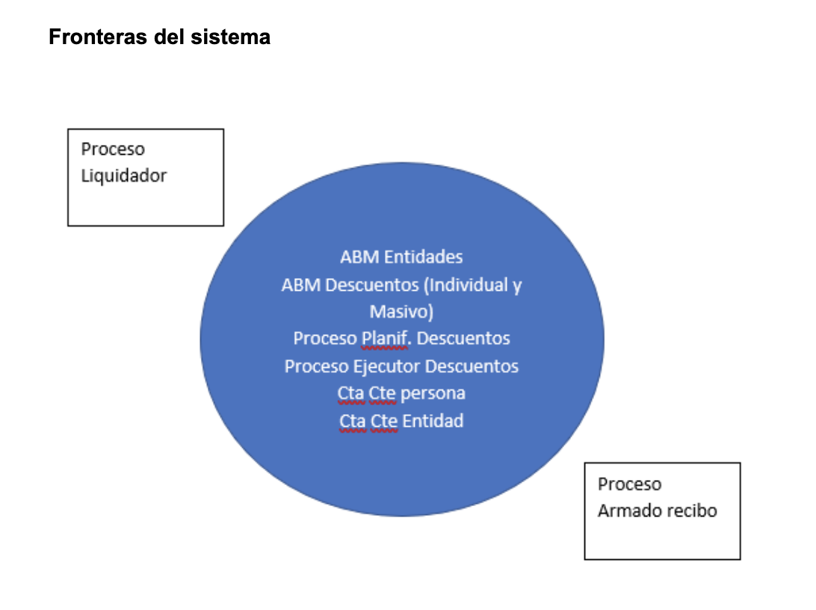
Nuevo Módulo que incorpora descuentos por todo concepto asociado a entidad. | Entidad/ descuentos
Se define nueva estructura de tablas.
Se Administrarán todas las Entidades que puedan informar descuentos a persona (CUIL- CUIL+Beneficio)+ mail
Se administrarán los conceptos descuento por Entidad, parámetros y lógica del cálculo. por prioridades | importe o porcentaje de descuento
Se Administra la asignación de los descuentos a las personas (CUIL- CUIL+Beneficio) Individual: Ingreso - Cálculo del descuento por Entidad-Beneficiario Masivo: Ingreso - Cálculo del descuento por lotes de descuentos | entidad + CUIL- cod beneficio
Visualización de actualización de conceptos y descuentos vía CIDI
Se define un proceso que planifica los descuentos sobre las personas obteniendo saldo en línea.
Cuando desde el sistema liquidador se indica, se simula la liquidación. Puede requerir realizar nuevas planificaciones en caso de no poder descontar, etc. | archivos de pagos
Cuando desde el sistema liquidador se confirma la liquidación, se confirman los movimientos. Se disponibiliza la info para recibo.
Se administra la cuenta corriente de la entidad liquidaciones, pagos y descuentos. Procesos de devolución
No incorporaremos a MID historia de las personas. La nueva cta corriente se inicia con el sistema.
No modificaremos Procesos de liquidación ni de recibos. Los recibos mantendrían el nivel de detalle actual, pero en la consulta de Cta Corriente estaría desagregado.
Proceso de archivos de pagos con liquidación, transferidos y rechazados por tipo (embargos y quiebras)

Procesos-Subprocesos
